信用交易
融资融券市场交易数据统计(2024-07-05)

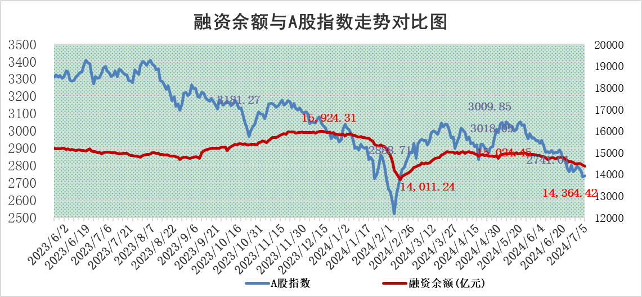
标的证券 | 融资融券余额（亿元） | 融资余额（亿元） | 融券余额（亿元） | 融资买入额（亿元） | 融资融券规模变化（亿元） | 融资余额增幅(‰) | 融券余额增幅(%)
统计数据 | 14,693.67 | 14,364.42 | 318.90 | 2,354.13 | -47.49 | -3.42 | 0.59

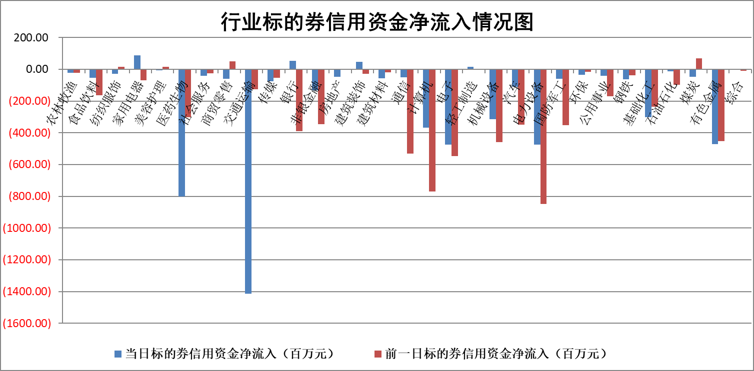

标的基金代码 | 标的基金简称 | 融资余额/市值(%) | 融资余额增幅(%) | 融资买入额/成交金额(%) | （融资余额净增额-融券余额净增额）/市值(‱) | 融券余额降幅(%) | ABS[（融资余额净增额-融券余额净增额）/市值净增额-1](%)
159902 | 华夏中小板ETF | 1.33 | 0.64 | 0.34 | 0.85 | 0.17 | 104.89
159915 | 易方达创业板ETF | 2.35 | 2.10 | 85424.02 | 4.99 | 5.04 | 93.93
159919 | 嘉实沪深300ETF | 0.67 | 0.08 | 8.32 | 0.03 | -0.70 | 99.93
159920 | 华夏恒生ETF | 40.14 | -0.09 | 4.63 | -3.69 | 0.91 | 95.97
159922 | 嘉实中证500ETF | 0.44 | 8.02 | 5.98 | 2.33 | -0.70 | 98.00
159925 | 南方沪深300ETF | 0.30 | 12.16 | 4.14 | 2.89 | -0.59 | 101.43
159928 | 消费ETF | 1.18 | 2.13 | 0.60 | 2.48 | 0.44 | 105.40
159934 | 易方达黄金ETF | 85.16 | -0.26 | 4.85 | -21.83 | 0.00 | 301.78
159939 | 全指信息技术ETF | 0.87 | 4.75 | 10.86 | 3.95 | 0.00 | 100.00
159940 | 全指金融地产ETF | 0.13 | -0.41 | 0.00 | -0.05 | 0.00 | 99.97
159995 | 半导体芯片ETF | 2.46 | 0.52 | 207.46 | 1.39 | 0.71 | 93.46
159997 | 天弘中证电子ETF | 2.14 | 3.33 | 5.24 | 6.89 | 0.12 | 50.35
159998 | 天弘中证计算机主题ETF | 0.73 | 7.67 | 0.05 | 5.06 | -0.97 | 97.48
510050 | 华夏上证50ETF | 4.05 | 1.34 | 236.29 | 5.53 | 6.64 | 104.61
510180 | 华安上证180ETF | 0.46 | -0.10 | 0.90 | -0.02 | 6.86 | 99.96
510880 | 华泰柏瑞红利ETF | 0.27 | -7.30 | 1.51 | -2.06 | 3.06 | 97.68
510900 | 易方达恒生H股ETF | 48.09 | -0.01 | 4.53 | -0.33 | 0.00 | 99.56
511010 | 5年期国债ETF | 6.20 | -0.15 | 0.01 | -0.94 | 0.00 | 87.82
511380 | 可转债及可交换债券ETF | 1.95 | -3.01 | 99.36 | -6.06 | -0.26 | 103.60
512000 | 全指证券ETF | 9.58 | -1.20 | 15.17 | -12.12 | -4.02 | 164.82
512010 | 沪深300医药卫生ETF | 6.83 | -0.51 | 133.23 | -3.81 | -3.30 | 102.16
512070 | 沪深300非银ETF | 2.46 | 0.50 | 113.94 | 1.23 | 0.03 | 102.06
512400 | 南方中证申万有色金属ETF | 1.66 | -5.85 | 1.22 | -11.81 | -6.37 | 104.64
512580 | 广发中证环保产业ETF | 1.41 | 0.90 | 0.35 | 1.25 | -0.12 | 114.49
512660 | 国泰中证军工ETF | 2.83 | 1.37 | 15.71 | 3.25 | -2.37 | 93.19
512800 | 华宝中证银行ETF | 11.53 | -1.08 | 2.42 | -11.66 | 2.58 | 96.60
512980 | 广发中证传媒ETF | 1.89 | -0.10 | 166.18 | 0.22 | 4.52 | 99.29
515030 | 华夏中证新能源汽车ETF | 2.86 | 1.59 | 7.03 | 4.71 | 1.62 | 103.81
515050 | 华夏中证5G通信主题ETF | 0.88 | -4.05 | 6.03 | -3.68 | 0.13 | 71.27
515070 | 华夏中证人工智能ETF | 3.03 | 3.79 | 6.49 | 10.93 | -0.22 | 76.44
标的股票比较指标 |  | 融资余额/流通A股市值(%) | 融资余额增幅(%) | 融资买入额/成交金额(%) | （融资余额净增额-融券余额净增额）/流通A股市值(‱) | 融券余额降幅(%) | ABS[（融资余额净增额-融券余额净增额）/流通A股市值净增额-1](%)
前十名标的个股 |  | 仁东控股 | 微电生理 | 一汽富维 | 美邦服饰 | 杰美特 | 北方长龙
 |  | 福星股份 | 美邦服饰 | 华设集团 | 远信工业 | 亚泰集团 | 鸿富瀚
 |  | 容百科技 | 石头科技 | 科捷智能 | 正强股份 | 领益智造 | 恒铭达
 |  | 中研股份 | 远信工业 | 恒逸石化 | 美迪西 | 固高科技 | 渤海轮渡
 |  | 雅博股份 | 皖通高速 | 致远互联 | 联域股份 | 赛科希德 | 光格科技
 |  | 纽泰格 | 金盘科技 | 钜泉科技 | 恒工精密 | 吉视传媒 | 创元科技
 |  | 东方通 | 正强股份 | 联域股份 | 众智科技 | 兆日科技 | 建研设计
 |  | 华安鑫创 | 恒工精密 | 石化油服 | 美硕科技 | 天源环保 | 容大感光
 |  | 阿尔特 | 诺思格 | 东峰集团 | 晓程科技 | 湖北广电 | 赛微微电
 |  | 元道通信 | 盛科通信 | 中国铁建 | 华研精机 | 明星电力 | 中通客车
后十名标的个股 |  | 鹏都农牧 | 京沪高铁 | 普利制药 | 倍轻松 | 安必平 | 深信服
 |  | 中银绒业 | 红宝丽 | 威创股份 | 创益通 | 恒达新材 | 美邦服饰
 |  | 锦州港 | 山推股份 | 东旭光电 | 显盈科技 | 中金黄金 | 宝丽迪
 |  | 中泰化学 | 圆通速递 | 东旭蓝天 | 药易购 | 中一科技 | 创识科技
 |  | 特发信息 | 伟星股份 | 鹏都农牧 | 北方长龙 | 全志科技 | 山推股份
 |  | 海峡创新 | 惠泰医疗 | 中银绒业 | 启明星辰 | 雪祺电气 | 中无人机
 |  | 傲农生物 | 华峰铝业 | 锦州港 | 满坤科技 | 金发科技 | 嘉曼服饰
 |  | 超华科技 | 德赛电池 | 中泰化学 | 杰美特 | 安道麦A | 江波龙
 |  | 华微电子 | 杰美特 | 特发信息 | 苏州规划 | 近岸蛋白 | 中山公用
 |  | 证通电子 | 凯旺科技 | 海峡创新 | 红宝丽 | 兴欣新材 | 容百科技
说明：1.以上普通交易数据和信用交易数据皆以交易日收盘后数据为基准；2.上述标的证券总数据只计算标的证券市场总数据，不包括从标的证券中调出去标的证券数据，所以与交易所公布的总值略有不同； 3.上述行业采用申万一级行业分类；4.以上标的基金和标的个股中比较的6个指标值中：前5个（从左至右）为正向指标，值越大排名越靠前；第6个为逆向指标，值越小，排名越靠前；5.第6个指标中ABS[]表示求绝对值，其主要用于考量信用资金相对净流入对股价相对净变化的贡献程度；6.数据来源：wind，交易所。

 |  |  |  | 证券代码 | 新增融资余额 | 融资买入额 | 融资买入增幅前10
 |  | 1 | 微电生理 | #N/A | #N/A | #N/A | #N/A
 |  | 2 | 美邦服饰 | 002269 | 23797590 | 26339411 | 29%
 |  | 3 | 石头科技 | 688169 | 27344865 | 36144536 | 18%
 |  | 4 | 远信工业 | 301053 | 3717892 | 8074302 | 17%
 |  | 5 | 皖通高速 | 600012 | 3312838 | 5524165 | 17%
 |  | 6 | 金盘科技 | #N/A | #N/A | #N/A | #N/A
 |  | 7 | 正强股份 | 301119 | 4201781 | 11454728 | 13%
 |  | 8 | 恒工精密 | 301261 | 5244503 | 21019797 | 13%
 |  | 9 | 诺思格 | 301333 | 4733813 | 11723861 | 12%
 |  | 10 | 盛科通信 | #N/A | #N/A | #N/A | #N/A

